Sheet1

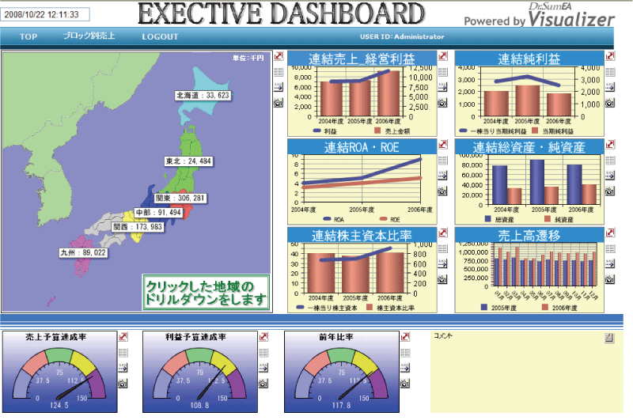

業務アプリケーション
データ分析・活用
BYOD

Sheet9
①テーブル設計
⑨ DBアクセス
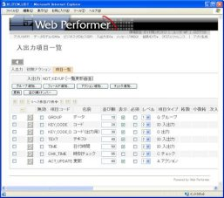
②DDL自動生成

データベース
(SQLServer)

⑧ Webアプリを自動生成

高機能かつ軽量な汎用SQL開発ツール / ER図ツール

③テーブル定義書自動出力

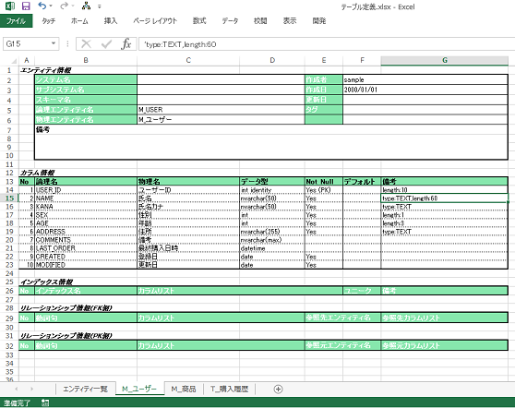
⑤ Excelファイルアップロード
⑦ Web Performerに取込

本Webアプリケーション
createwpdm

⑥ モデル定義ファイル自動生成

④ WebPerformer用に情報を加筆

Sheet1 (2)
業務アプリケーション
データ分析・活用
BYOD

Sheet2
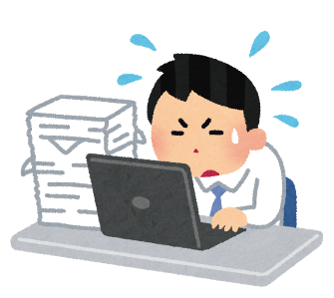

数人がかりで２週間の事務作業
Excelマクロでシステム化
半日で完了！

Sheet2 (2)
毎月月末の徹夜作業
Accessでシステム化
ワンクリックで完了！

Sheet2 (3)
手作業で頑張る！
Accessでシステム化
サービスレベル向上！

Sheet5

パッケージソフトは自社の運用とは一部異なっており、いまいち使いづらい

スクラッチ開発は費用が高い上、思ったものと違ったシステムが出来上がってしまった

思うような自社向けシステムがなかなか手に入らない

Sheet3



お客様作業
弊社作業
予算
課題
期限
解決策
ヒアリング 1日
設計 1週間
デモアプリ
画面
データ
プレゼン
開発
業務アプリケーション
データ分析・活用
BYOD
都度動作確認
パラメータ
設定

Sheet4
開発スタイルごとの特徴
種類 | 初期費用 | 自由度 | 保守性 | 利用可能になるまでの速さ | 利用開始時の完成度
スクラッチ開発 | 5 | 5 | 2 | 1 | 5
kintone | 2 | 3 | 3 | 5 | 4
超高速開発 | 3 | 4 | 4 | 3 | 3
顧問エンジニア | 2 | 5 | 2 | 4 | 2

Sheet6
従来の開発コストを
1/3に抑えたい
若手を即戦力に育てたい
競合よりも安く提案したい
パッケージをカスタマイズしたい
業務のモバイル化、Web化をスピード感を持って進めたい

Sheet7
スタート地点が異なり、同じ経験値を積むケース
経験年数 | あなた | ライバル
1年目 | 5 | 30
2年目 | 10 | 35
3年目 | 15 | 40
4年目 | 20 | 45
5年目 | 25 | 50
6年目 | 30 | 55
7年目 | 35 | 60
8年目 | 40 | 65
9年目 | 45 | 70
10年目 | 50 | 75
11年目 | 55 | 80
12年目 | 60 | 85
13年目 | 65 | 90
14年目 | 70 | 95
15年目 | 75 | 100
16年目 | 80 | 105
17年目 | 85 | 110
18年目 | 90 | 115
19年目 | 95 | 120
20年目 | 100 | 125

Sheet7 (2)
実際には、チャンスを掴むと急激に伸びる
経験年数 | あなた | ライバル
1年目 | 5 | 30
2年目 | 10 | 35
3年目 | 15 | 40
4年目 | 20 | 47
5年目 | 25 | 54
6年目 | 30 | 61
7年目 | 35 | 68
8年目 | 40 | 75
9年目 | 45 | 82
10年目 | 50 | 92
11年目 | 55 | 102
12年目 | 60 | 112
13年目 | 65 | 122
14年目 | 70 | 132
15年目 | 75 | 142
16年目 | 80 | 152
17年目 | 85 | 162
18年目 | 90 | 172
19年目 | 95 | 182
20年目 | 100 | 192

Sheet7 (3)
日々の努力で他社に勝つ！
経験年数 | あなた | ライバル
1年目 | 10 | 30
2年目 | 20 | 35
3年目 | 30 | 40
4年目 | 40 | 47
5年目 | 50 | 54
6年目 | 60 | 61
7年目 | 72 | 68
8年目 | 84 | 75
9年目 | 96 | 82
10年目 | 108 | 92
11年目 | 120 | 102
12年目 | 132 | 112
13年目 | 144 | 122
14年目 | 156 | 132
15年目 | 168 | 142
16年目 | 180 | 152
17年目 | 192 | 162
18年目 | 204 | 172
19年目 | 216 | 182
20年目 | 228 | 192

Sheet10
同時利用者数
1名
Access
画面＋DB

同時利用者数
10名以下
Access
画面のみ
Access
DBのみ
リンク

同時利用者数
10名以上
Access
画面のみ
DBはSQLServerに
置き換え
リンク

